상품제안서
송월타올 컬러베이직36 순면타올 30수 129g 4매 고급세트 | 상품코드: S48275

 |  |  |  |  |  |  | 02-713-8555 | www.synergygift.co.kr
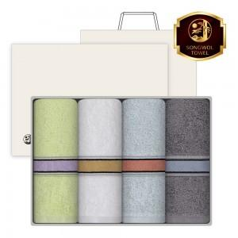

【상세/제작정보】 | <p><span style="font-size: 18.6667px;">※ 자수인쇄, 글자 20자 기준(난이도, 크기, 글자수에 따라 비용 추가 변동 됩니다)</span>​​​​​​​</p>

【인쇄/포장옵션】 | 실크, 자수 / 포장지포장

【공급단가】 | 수량 | 25~ | 100~ | 500~ | 1,000~ | 2,000~
*VAT별도 | 단가 | 17,750원 | 16,800원 | 15,980원 | 15,570원 | 15,290원

【상품 URL】 | https://www.synergygift.co.kr:443/src/goods_detail.php?gdno=48275

